Лист1
Город | Новый уренгой

Общие данные
высота окна | 1 | м
шаг рам | 6 | м
тип окна | 1
2
Высота здания | 6 | м
Пролет здания | 18 | м
Длина здания | 42 | м

3
Нагрузки
тип местности | А
ветровая нагрузка, кПа | 0.38 | по | по СП 20.13330.20ХХ
конструкция окна | 2ой стеклопакет | нагрузка | 0.42

Макс. к-т исп. | 0.85

4
Подобранное сечение нижнего ригеля для типов 1-5 и верхнего ригеля для типов 2-5
№ | Сечение | Сталь | Вес одного ригеля, кг
1 | кв.120х3 | С245 | 66.0
2 | кв.120х3 | С345 | 66.0
3 | кв.120х4 | С245 | 87.0
4 | пр.140х100х4 | С245 | 87.0
5
5 | кв.120х4 | С345 | 87.0
6 | пр.140х100х4 | С345 | 87.0
7 | пр.140х100х4 90° | С245 | 87.0
8 | пр.140х100х4 90° | С345 | 87.0
9 | кв.100х5 | С245 | 88.8
10 | кв.100х5 | С345 | 88.8

Подобранное сечение верхнего ригеля для типа 1
№ | Сечение | Сталь | Вес одного ригеля, кг
1 | кв.100х3 | С245 | 54.6
2 | кв.100х3 | С345 | 54.6
3 | пр.120х80х3 90° | С245 | 54.6
4 | пр.120х80х3 90° | С345 | 54.6
5 | кв.120х3 | С245 | 66.0
6 | кв.120х3 | С345 | 66.0
7 | кв.100х4 | С245 | 72.0
8 | пр.120х80х4 | С245 | 72.0
9 | кв.100х4 | С345 | 72.0
10 | пр.120х80х4 | С345 | 72.0

*подбор осуществляется по условиям ограничения предельной гибкости 200, предельного прогиба по вертикали 1/300 и по горизонтали 1/200 пролета и расчета на прочность на изгиб в двух направлениях, при этом считается, что максимальные моменты локализуются в одной и той же точке

90 градусов - профиль длинной стороной горизонтально

Ветер СП
Ветровой район | Iа | I | II | III | IV | V | VI | VII
wo, кПа | 0.17 | 0.23 | 0.3 | 0.38 | 0.48 | 0.6 | 0.73 | 0.85

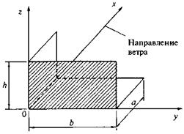
Тип местности | А
Ветровой район
a= | 18 | м
b= | 42 | м
h= | 6 | м
wo= | 0.38 | кПа
h= | 6 | м
k(ze)= | 0.80
z(ze)= | 0.83
gf= | 1.4

 | Для определения ню
 | X | 40 | 80 | 5 | 10 | 0.72 | 0.72 | 0.63 | 0.63 | 0.7155 | 0.7155 |  |  |  | 0.7155
 | Y | 5 | 10 | 5 | 10 | 0.89 | 0.87 | 0.85 | 0.84 | 0.8724 | 0.8568 |  |  |  | 0.85992
 | Z | 40 | 80 | 10 | 20 | 0.72 | 0.7 | 0.63 | 0.61 | 0.7155 | 0.6955 |  |  |  | 0.7115
 | X | 10 | 20 | 5 | 10 | 0.85 | 0.84 | 0.8 | 0.78 | 0.816 | 0.7992 |  |  |  | 0.80256
 | Y | 10 | 20 | 5 | 10 | 0.85 | 0.84 | 0.8 | 0.78 | 0.81 | 0.792 |  |  |  | 0.7956
 | Z | 10 | 20 | 40 | 80 | 0.77 | 0.71 | 0.73 | 0.68 | 0.738 | 0.686 |  |  |  | 0.6886

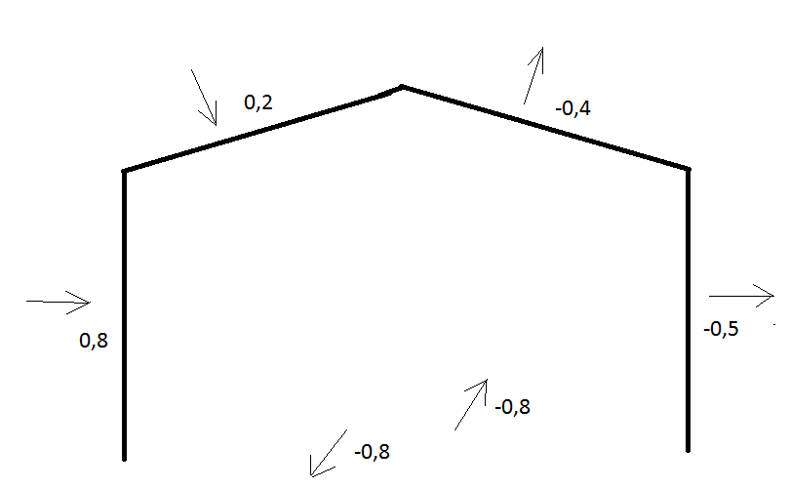
ветер на длинную сторону |  |  |  |  |  |  | ветер на длинную сторону
Аэродинамический коэффициент и обозначение зоны |  |  | Средняя составляющая кН/м2 | Пульсационная составляющая кН/м2 | Итого кН/м2 |  | Определение коэффициента пространственной корреляции
С= | -1 | A | 0.426 | 0.304 | 0.730 | A |  | r | c | n
С= | -0.8 | B | 0.340 | 0.244 | 0.584 | B | X | 42 | 6 | 0.72
С= | -0.5 | C | 0.213 | 0.152 | 0.365 | C | Y | 7.2 | 6 | 0.86
С= | 0.8 | D | 0.340 | 0.203 | 0.543 | D | Z | 42 | 18 | 0.71
С= | -0.5 | E | 0.213 | 0.127 | 0.339 | E
С= | -1.8 | F | 0.766 | 0.453 | 1.220 | F | e= | 12 | м
С= | -1.3 | G | 0.553 | 0.328 | 0.881 | G | e/5= | 2.4 | м
С= | -0.4 | H | 0.170 | 0.101 | 0.271 | H | e/10= | 1.2 | м
С= | -0.5 | I | 0.213 | 0.126 | 0.339 | I
С= | -0.5 | J | 0.213 | 0.126 | 0.339 | J
C= | 0.2 | FGH+ | 0.085 | 0.061 | 0.146 | FGH+
ветер на короткую сторону |  |  |  |  |  |  | ветер на корокую сторону
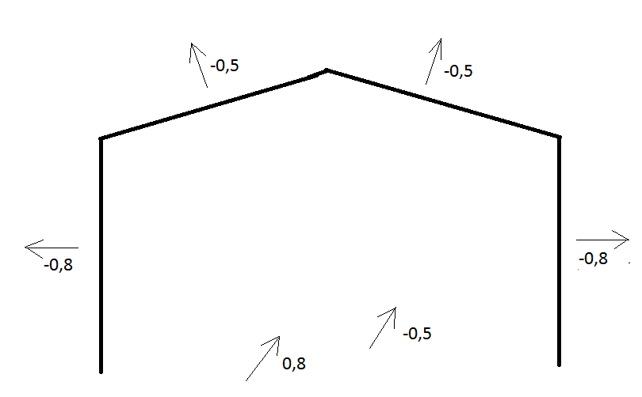
Аэродинамический коэффициент и обозначение зоны |  |  | Средняя составляющая кН/м2 | Пульсационная составляющая кН/м2 | Итого кН/м2 |  | Определение коэффициента пространственной корреляции
С= | -1 | A | 0.426 | 0.282 | 0.707 | A |  | r | c | n
С= | -0.8 | B | 0.340 | 0.225 | 0.566 | B | X | 18 | 6 | 0.80
С= | -0.5 | C | 0.213 | 0.141 | 0.354 | C | Y | 16.8 | 6 | 0.80
С= | 0.8 | D | 0.340 | 0.227 | 0.568 | D | Z | 18 | 42 | 0.69
С= | -0.5 | E | 0.213 | 0.142 | 0.355 | E
С= | -1.8 | F | 0.766 | 0.439 | 1.205 | F | e= | 12 | м
С= | -1.3 | G | 0.553 | 0.317 | 0.870 | G | e/5= | 2.4 | м
С= | -0.7 | H | 0.298 | 0.171 | 0.469 | H | e/10= | 1.2 | м
С= | -0.5 | I | 0.213 | 0.122 | 0.335 | I

 |  |  |  |  |  |  |  | Определение k(ze) |  |  |  |  |  |  |  | Определение дзетта
 |  |  |  |  |  |  |  | Высота, | Коэффициент k |  |  |  |  |  |  | Высота, | Коэффициент дзетта
 |  |  |  |  |  |  |  | м | для типов местности |  |  | Интерполяция |  |  |  | м | для типов местности |  |  | Интерполяция
 |  |  |  |  |  |  |  |  | А | В | С | А | В | С |  |  | А | В | С | А | В | С
 |  |  |  | 0.01325 |  |  |  | 5 | 0.75 | 0.5 | 0.4 | 0.80 | 0.53 | 0.40 |  | 5 | 0.85 | 1.22 | 1.78 | 0.83 | 1.19 | 1.78
 |  |  |  |  |  |  |  | 10 | 1 | 0.65 | 0.4 | 0.90 | 0.57 | 0.34 |  | 10 | 0.76 | 1.06 | 1.78 | 0.79 | 1.12 | 1.89
 |  |  |  |  |  |  |  | 20 | 1.25 | 0.85 | 0.55 | 1.08 | 0.67 | 0.38 |  | 20 | 0.69 | 0.92 | 1.5 | 0.74 | 1.00 | 1.67
 |  |  |  |  |  |  |  | 40 | 1.5 | 1.1 | 0.8 | 1.16 | 0.76 | 0.46 |  | 40 | 0.62 | 0.8 | 1.26 | 0.69 | 0.90 | 1.46
 |  |  |  |  |  |  |  | 60 | 1.7 | 1.3 | 1 | 1.29 | 0.90 | 0.60 |  | 60 | 0.58 | 0.74 | 1.14 | 0.63 | 0.85 | 1.36
 |  |  |  |  |  |  |  | 80 | 1.85 | 1.45 | 1.15 | 1.30 | 0.89 | 0.78 |  | 80 | 0.56 | 0.7 | 1.06 | 0.63 | 0.81 | 1.28
 |  |  |  |  |  |  |  | 100 | 2 | 1.6 | 1.25 | 1.53 | 1.04 | 0.69 |  | 100 | 0.54 | 0.67 | 1 | 0.60 | 0.76 | 1.19
 |  |  |  |  |  |  |  | 150 | 2.25 | 1.9 | 1.55 | 1.67 | 1.32 | 0.83 |  | 150 | 0.51 | 0.62 | 0.9 | 0.57 | 0.74 | 1.07
 |  |  |  |  |  |  |  | 200 | 2.45 | 2.1 | 1.8 | 1.67 | 1.32 | 1.02 |  | 200 | 0.49 | 0.58 | 0.84 | 0.57 | 0.66 | 1.00
 |  |  |  |  |  |  |  | 250 | 2.65 | 2.3 | 2 | 2.16 | 1.32 | 1.02 |  | 250 | 0.47 | 0.56 | 0.8 | 0.52 | 0.66 | 1.00
 |  |  |  |  |  |  |  | 300 | 2.75 | 2.5 | 2.2 | 2.75 | 1.03 | 1.32 |  | 300 | 0.46 | 0.54 | 0.76 | 0.46 | 0.66 | 0.94
 |  |  |  |  |  |  |  | 350 | 2.75 | 2.75 | 2.35 | 2.75 | 2.75 | 1.29 |  | 350 | 0.46 | 0.52 | 0.73 | 0.46 | 0.57 | 0.86
 |  |  |  |  |  |  |  | 480 | 2.75 | 2.75 | 2.75 |  |  |  |  | 480 | 0.46 | 0.5 | 0.68

 |  |  |  |  |  |  |  |  |  |  |  |  |  |  |  |  |  |  |  |  |  |  | р, м | Коэффициент n при X, м, равном |  |  |  |  |  |  | Определение ce для кровли при a=90
 |  |  |  |  |  |  |  |  |  |  |  |  |  |  |  |  |  |  |  |  |  |  |  | 5 | 10 | 20 | 40 | 80 | 160 | 350 | Уклон | F | G | H | I
 |  |  |  |  |  |  |  |  |  |  |  |  |  |  |  |  |  |  |  |  |  |  | 0.1 | 0.95 | 0.92 | 0.88 | 0.83 | 0.76 | 0.67 | 0.56
 |  |  |  |  |  |  |  |  |  |  |  |  |  |  |  |  |  |  |  |  |  |  | 5 | 0.89 | 0.87 | 0.84 | 0.8 | 0.73 | 0.65 | 0.54 | 0° | -1.8 | -1.3 | -0.7 | -0.5
 |  |  |  |  |  |  |  |  |  |  |  |  |  |  |  |  |  |  |  |  |  |  | 10 | 0.85 | 0.84 | 0.81 | 0.77 | 0.71 | 0.64 | 0.53 | 15° | -1.3 | -1.3 | -0.6 | -0.5
 |  |  |  |  |  |  |  |  |  |  |  |  |  |  |  |  |  |  |  |  |  |  | 20 | 0.8 | 0.78 | 0.76 | 0.73 | 0.68 | 0.61 | 0.51 | 30° | -1.1 | -1.4 | -0.8 | -0.5
 |  |  |  |  |  |  |  |  |  |  |  |  |  |  |  |  |  |  |  |  |  |  | 40 | 0.72 | 0.72 | 0.7 | 0.67 | 0.63 | 0.57 | 0.48 | 45° | -1.1 | -1.4 | -0.9 | -0.5
 |  |  |  |  |  |  |  |  |  |  |  |  |  |  |  |  |  |  |  |  |  |  | 80 | 0.63 | 0.63 | 0.61 | 0.59 | 0.56 | 0.51 | 0.44 | 60° | -1.1 | -1.2 | -0.8 | -0.5
 |  |  |  |  |  |  |  |  |  |  |  |  |  |  |  |  |  |  |  |  |  |  | 160 | 0.53 | 0.53 | 0.52 | 0.5 | 0.47 | 0.44 | 0.38 | 75° | -1.1 | -1.2 | -0.8 | -0.5

Ветер по СП РК EN
 |  |  |  |  |  |  |  | Р-н | Давление, Мпа | Скорость ветра, м/с |  | Тип местности | Описание | z0 | zmin
Тип местности | II |  |  |  |  |  |  | I | 0.25 | 20 |  | 0 | Моря или открытые побережья морей | 0.003 | 1 | А
Ветровая нагрузка 0 | 0.38 | кПа |  |  |  |  |  | II | 0.39 | 25 |  | I | Озера или плоская местность с незначительной растительностью без преград | 0.01 | 1 | А
Базовая скорость ветра | #N/A | м/с |  |  |  |  |  | III | 0.56 | 30 |  | II | Открытая местность с низкой, как трава, растительностью и изолированными отдельно стоящими преградами (деревьями, зданиями), расстояние между которыми не менее20-кратного значения их высот | 0.05 | 2 | А
Высота здания | 6 | м |  |  |  |  |  | IV | 0.77 | 35 |  | III | Местность с равномерной растительностью или зданиями или преградами, расстояние между которыми не превышает 20-кратного значения их высот (деревни, пригородные зоны, протяженные лесные массивы) | 0.3 | 5 | В
Ветровая нагрузка | #N/A | кПа |  |  |  |  |  | V | 1 | 40 |  | IV | Территории, в пределах которых, по крайней мере, 15 % поверхности покрыто зданиями, высота которых превышает 15 м | 1 | 10 | С
Ширина здания | 18 | м |  |  |  |  |  | VI | 1.26 | 45
Длина здания | 42 | м |  |  |  |  |  | VII | 1.56 | 50
Конструкционный к-т в торец | #N/A | давление | #N/A | кПа |  |  |  | VIII | 2.25 | 60
Конструкционный к-т в продольную сторону | #N/A | давление | #N/A | кПа
Уклон кровли | 6 | °
y | 1.5
 | Ветер в торец |  | h/d | 0.14285714286
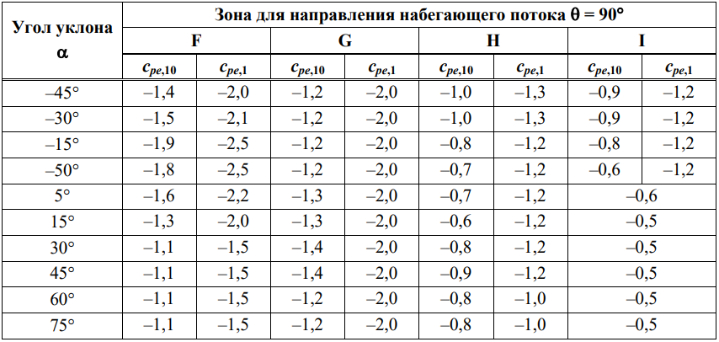
 | Зона | cf | Давление ветра |  | e | 12 | м
 | A | -1.2 | #N/A |  | e/5 | 2.4 | м | ρ | 1.25 | кг/м3
 | B | -0.8 | #N/A |  | 4/5e | 9.6 | м | c0 | 1
 | C | -0.5 | #N/A |  | d-e | 30 | м | z | 6 | м
 | D | 0.7 | #N/A |  |  |  |  | zmin | 2 | м
 | E | -0.5 | #N/A |  |  |  |  | z0 | 0.05 | м
 | F | -1.6 | #N/A |  |  |  |  | zmax | 200 | м
 | G | -1.3 | #N/A |  |  |  |  | kr | 0.19
 | H | -0.7 | #N/A |  |  |  |  | cr(z) | 0.90962343113
 | I | -0.6 | #N/A |  |  |  |  | vm | #N/A | м/с
 |  |  |  |  |  |  |  | ki | 1
 |  |  |  |  |  |  |  | σv | #N/A
 | Ветер в продольную стену |  | h/d | 0.33333333333 |  |  |  | lv(z) | #N/A
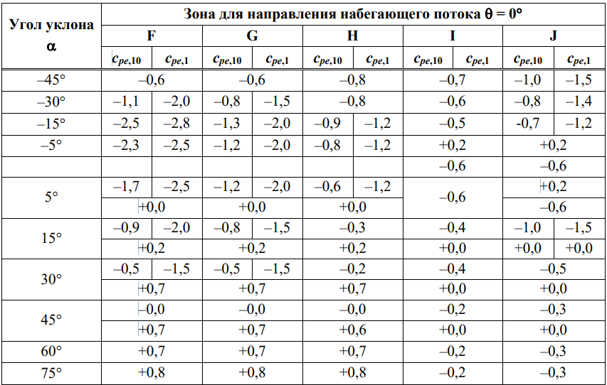
 | Зона | cf | Давление ветра |  | e | 12 | м | qp(z) | #N/A | Па
 | A | -1.2 | #N/A |  | e/5 | 2.4 | м | zt | 200 | м
 | B | -0.8 | #N/A |  | 4/5e | 9.6 | м | Lt | 300 | м
 | C | -0.5 | #N/A |  | d-e | 6 | м | α | 0.52021338632
 | D | 0.8 | #N/A |  |  |  |  | Lz | 48.406016631
 | E | -0.5 | #N/A |  |  |  |  | В^2 | 0.63352050512 |  | В^2 | 0.52763856589
 | F | -1.7 | #N/A |  |  |  |  | n1 | 2.8780213277 | Гц | n1 | 2.8780213277 | Гц
 | F | 0.02 | #N/A |  |  |  |  | n1 | 7.6666666667 | Гц | n1 | 7.6666666667 | Гц
 | G | -1.2 | #N/A |  |  |  |  | n | 5.2723439972 | Гц | n | 5.2723439972 | Гц
 | G | 0.02 | #N/A |  |  |  |  | fl(z,n) | #N/A |  | fl(z,n) | #N/A
 | H | -0.6 | #N/A |  |  |  |  | Sl(z,n) | #N/A |  | Sl(z,n) | #N/A
 | H | 0.02 | #N/A |  |  |  |  | ηh | #N/A |  | ηh | #N/A
 | I | -0.6 | #N/A |  |  |  |  | ηb | #N/A |  | ηb | #N/A
 | J | 0.2 | #N/A |  |  |  |  | Rh | #N/A |  | Rh | #N/A
 | J | -0.6 | #N/A |  |  |  |  | Rb | #N/A |  | Rb | #N/A
 |  |  |  |  |  |  |  | δ | 0.3 |  | δ | 0.3
 | Внутреннее давление |  |  |  |  |  |  | R^2 | #N/A |  | R^2 | #N/A
 | cf | Давление ветра |  |  |  |  |  | ν | #N/A | Гц | ν | #N/A | Гц
 | 0.2 | #N/A |  |  |  |  |  | T | 600 | c | T | 600 | c
 | -0.3 | #N/A |  |  |  |  |  | kp | #N/A |  | kp | #N/A
 |  |  |  |  |  |  |  | cscd | #N/A |  | cscd | #N/A
 |  |  |  |  |  |  |  | Fw/A | #N/A |  | Fw/A | #N/A

типы окон
1
2
3
4
5

